Sheet1
宁波优景进出口有限公司
汕头办事处仓储（进仓单）

我司合同号： |  |  | 进仓编号：

我司地址：宁波市高新区聚贤路399号宁波研发园1号楼17楼 邮编：315103
我司联系人： |  | 电话： |  | 传真： | 0574-27903955

唛头：各产品货号（有俄罗斯文字）
出货前：包装尺寸请传真于我司确认! 为保证产品无误，请及时寄出货样各2套到我司，产品必须
确认后方可进仓，否则一切后果由贵司承担。
货物最晚送抵仓库时间：
送货单位： |  |  | 联系方式：
送货车号： |  |  | 司机电话：
品名 | 货号 |  | 毛重 | 体积 | 进仓编号
 |  |  |  | .
联系人：王枫(15815093100)/蔡泳(13794135559)

电话：0754-85517411/89315349 传真：0754-85514103

地址：汕头市澄海区莱风翔街道洲畔莲花心工业区
（汕头外砂高速路口下，沿澄海方向开，过外砂桥，右转入莱美路，直行到东方锆业，
左转直行600米）
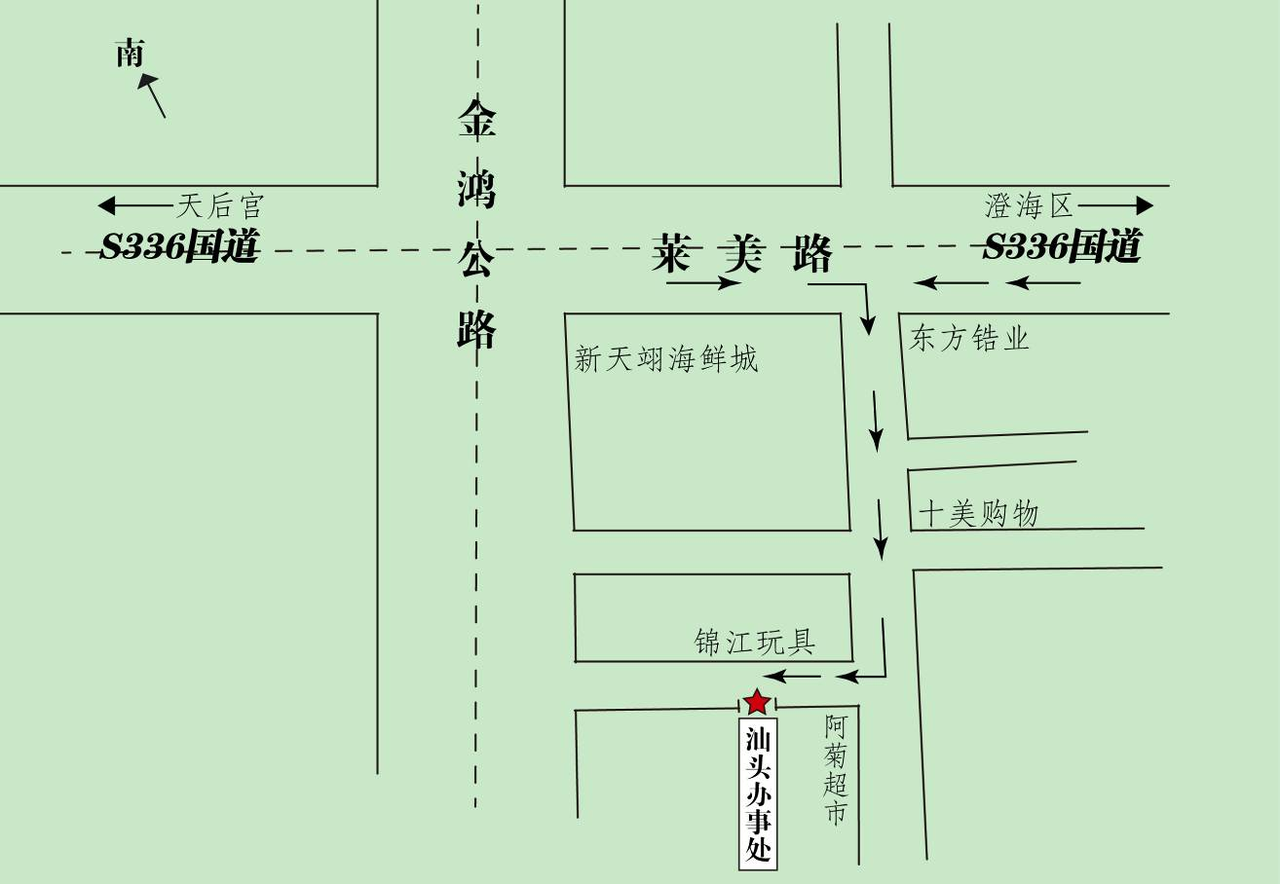

备注：1、仓库正常上班时间周一至周六09：00-12：00，13：30-18：30，打单截止时间18：00

2、必须在进仓期限前进仓，由于客户晚进仓导致的后果，由工厂承担所有责任。

3、如果有多个PO#，请于送货前分好，否则客户将承担仓库收取的分唛费。

